Graphique 1
Graphique 1 – Répartition du volume de travail saisonnier agricole par secteur d’activité détaillé

 | en %
Activités liées à la vigne | 21%
Culture de légumes, de melons, de racines et de tubercules | 18%
Culture de fruits à pépins et à noyau | 18%
Autres dont reproduction de plantes | 13%
Autres cultures dont céréales | 11%
Commerce de gros (fruits, légumes, céréales, tabac) et transformation | 11%
Activités de soutien aux cultures | 8%

Lecture : la culture de fruits à pépins et à noyau – pommes, abricots, cerises, pêches, poires… – représente 18 % du volume de travail saisonnier (encadré 2).
Champ : contrats saisonniers (y compris contrats de vendanges) en cours entre avril 2018 et mars 2019, dans le secteur privé hors particuliers employeurs ; France (hors Mayotte).
Source : DSN, calculs Dares.

Carte 1
Carte 1 – Répartition du volume de travail saisonnier de la filière agricole par département (en %)

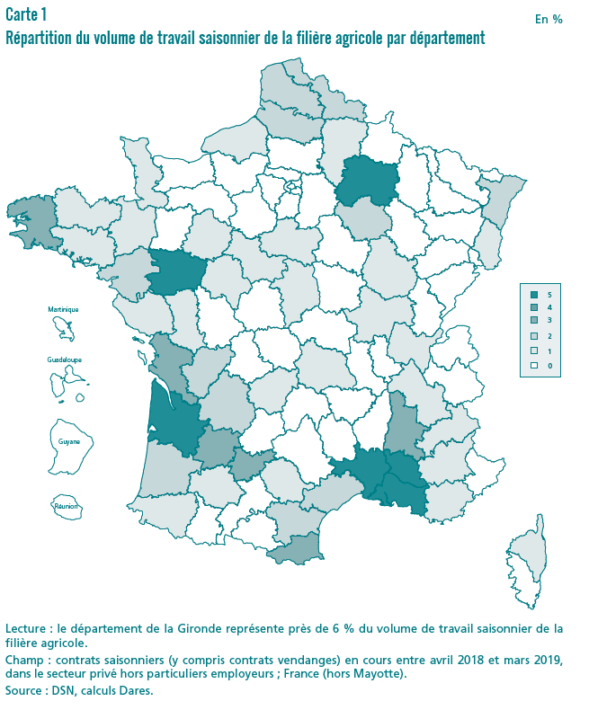
Départements
1 | AIN | 0.41%
2 | AISNE | 1.07%
3 | ALLIER | 0.18%
4 | ALPES-DE-HAUTE-PROVENCE | 0.84%
5 | HAUTES-ALPES | 0.62%
6 | ALPES-MARITIMES | 0.12%
7 | ARDECHE | 0.60%
8 | ARDENNES | 0.15%
9 | ARIEGE | 0.08%
10 | AUBE | 1.37%
11 | AUDE | 1.64%
12 | AVEYRON | 0.10%
13 | BOUCHES-DU-RHONE | 4.66%
14 | CALVADOS | 0.40%
15 | CANTAL | 0.04%
16 | CHARENTE | 1.79%
17 | CHARENTE-MARITIME | 3.39%
18 | CHER | 0.48%
19 | CORREZE | 0.52%
21 | COTE-d'OR | 0.48%
22 | COTES-d'ARMOR | 1.02%
23 | CREUSE | 0.07%
24 | DORDOGNE | 1.80%
25 | DOUBS | 0.06%
26 | DROME | 3.28%
27 | EURE | 0.28%
28 | EURE-ET-LOIR | 0.35%
29 | FINISTERE | 3.14%
2A | CORSE-DU-SUD | 0.16%
2B | HAUTE-CORSE | 1.18%
30 | GARD | 5.06%
31 | HAUTE-GARONNE | 0.34%
32 | GERS | 1.03%
33 | GIRONDE | 5.61%
34 | HERAULT | 2.26%
35 | ILLE-ET-VILAINE | 0.95%
36 | INDRE | 0.14%
37 | INDRE-ET-LOIRE | 0.97%
38 | ISERE | 1.00%
39 | JURA | 0.11%
40 | LANDES | 1.91%
41 | LOIR-ET-CHER | 0.88%
42 | LOIRE | 0.19%
43 | HAUTE-LOIRE | 0.06%
44 | LOIRE-ATLANTIQUE | 1.99%
45 | LOIRET | 0.87%
46 | LOT | 0.30%
47 | LOT-ET-GARONNE | 3.76%
48 | LOZERE | 0.06%
49 | MAINE-ET-LOIRE | 4.24%
50 | MANCHE | 0.64%
51 | MARNE | 4.28%
52 | HAUTE-MARNE | 0.09%
53 | MAYENNE | 0.13%
54 | MEURTHE-ET-MOSELLE | 0.14%
55 | MEUSE | 0.15%
56 | MORBIHAN | 1.35%
57 | MOSELLE | 0.21%
58 | NIEVRE | 0.10%
59 | NORD | 1.76%
60 | OISE | 0.37%
61 | ORNE | 0.16%
62 | PAS-DE-CALAIS | 1.91%
63 | PUY-DE-DOME | 0.50%
64 | PYRENEES-ATLANTIQUES | 0.44%
65 | HAUTES-ALPES | 0.11%
66 | PYRENEES-ORIENTALES | 2.46%
67 | BAS-RHIN | 0.94%
68 | HAUT-RHIN | 0.43%
69 | RHONE | 0.44%
70 | HAUTE-SAONE | 0.06%
71 | SAONE ET LOIRE | 1.03%
72 | SARTHE | 1.00%
73 | SAVOIE | 0.40%
74 | HAUTE-SAVOIE | 0.38%
75 | PARIS | 0.04%
76 | SEINE-MARITIME | 0.43%
77 | SEINE-ET-MARNE | 0.40%
78 | YVELINES | 0.28%
79 | DEUX-SEVRES | 0.92%
80 | SOMME | 2.26%
81 | TARN | 0.70%
82 | TARN-ET-GARONNE | 3.26%
83 | VAR | 1.28%
84 | VAUCLUSE | 5.61%
85 | VENDEE | 0.95%
86 | VIENNE | 0.46%
87 | HAUTE-VIENNE | 0.28%
88 | VOSGES | 0.12%
89 | YONNE | 0.19%
90 | TERRITOIRE DE BELFORT | 0.01%
91 | ESSONNE | 0.22%
92 | HAUTS-DE-SEINE | 0.01%
93 | SEINE-SAINT-DENIS | 0.01%
94 | VAL-DE-MARNE | 0.09%
95 | VAL D'OISE | 0.14%
971 | GUADELOUPE | 0.24%
972 | MARTINIQUE | 0.22%
973 | GUYANE | 0.00%
974 | LA REUNION | 0.35%

Lecture : le département de la Gironde représente près de 6 % du volume de travail saisonnier de la filière agricole.
Champ : contrats saisonniers (y compris contrats vendanges) en cours entre avril 2018 et mars 2019, dans le secteur privé hors particuliers employeurs ; France (hors Mayotte).
Source : DSN, calculs Dares.

Cartes 2a et 2b
Carrtes 2a et 2b – Répartition du travail saisonnier non agricole selon la saison, par département (en %)

Printemps-été
Numéro de département
1 | AIN | 0.32%
2 | AISNE | 0.21%
3 | ALLIER | 0.32%
4 | ALPES-DE-HAUTE-PROVENCE | 0.90%
5 | HAUTES-ALPES | 1.16%
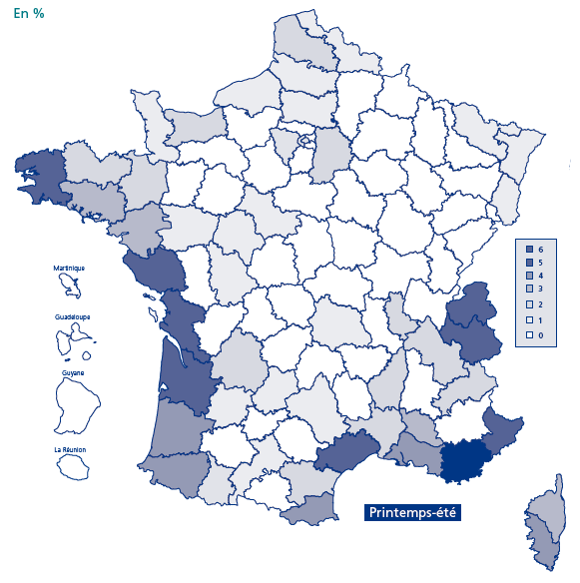
6 | ALPES-MARITIMES | 4.50%
7 | ARDECHE | 1.24%
8 | ARDENNES | 0.06%
9 | ARIEGE | 0.25%
10 | AUBE | 0.25%
11 | AUDE | 1.47%
12 | AVEYRON | 0.61%
13 | BOUCHES-DU-RHONE | 3.12%
14 | CALVADOS | 1.36%
15 | CANTAL | 0.25%
16 | CHARENTE | 0.26%
17 | CHARENTE-MARITIME | 3.37%
18 | CHER | 0.12%
19 | CORREZE | 0.26%
21 | COTE-d'OR | 0.40%
22 | COTES-d'ARMOR | 1.29%
23 | CREUSE | 0.07%
24 | DORDOGNE | 1.15%
25 | DOUBS | 0.27%
26 | DROME | 0.91%
27 | EURE | 0.27%
28 | EURE-ET-LOIR | 0.24%
29 | FINISTERE | 2.58%
2A | CORSE-DU-SUD | 2.70%
2B | HAUTE-CORSE | 2.07%
30 | GARD | 1.54%
31 | HAUTE-GARONNE | 0.94%
32 | GERS | 0.29%
33 | GIRONDE | 3.27%
34 | HERAULT | 4.05%
35 | ILLE-ET-VILAINE | 1.12%
36 | INDRE | 0.13%
37 | INDRE-ET-LOIRE | 0.62%
38 | ISERE | 1.30%
39 | JURA | 0.31%
40 | LANDES | 2.66%
41 | LOIR-ET-CHER | 0.52%
42 | LOIRE | 0.30%
43 | HAUTE-LOIRE | 0.23%
44 | LOIRE-ATLANTIQUE | 2.14%
45 | LOIRET | 0.27%
46 | LOT | 0.61%
47 | LOT-ET-GARONNE | 0.71%
48 | LOZERE | 0.35%
49 | MAINE-ET-LOIRE | 0.69%
50 | MANCHE | 0.78%
51 | MARNE | 0.33%
52 | HAUTE-MARNE | 0.13%
53 | MAYENNE | 0.10%
54 | MEURTHE-ET-MOSELLE | 0.26%
55 | MEUSE | 0.06%
56 | MORBIHAN | 2.19%
57 | MOSELLE | 0.39%
58 | NIEVRE | 0.11%
59 | NORD | 0.90%
60 | OISE | 0.57%
61 | ORNE | 0.14%
62 | PAS-DE-CALAIS | 1.19%
63 | PUY-DE-DOME | 0.63%
64 | PYRENEES-ATLANTIQUES | 1.94%
65 | HAUTES-ALPES | 1.28%
66 | PYRENEES-ORIENTALES | 3.05%
67 | BAS-RHIN | 0.90%
68 | HAUT-RHIN | 0.75%
69 | RHONE | 0.95%
70 | HAUTE-SAONE | 0.08%
71 | SAONE ET LOIRE | 0.40%
72 | SARTHE | 0.29%
73 | SAVOIE | 3.65%
74 | HAUTE-SAVOIE | 3.34%
75 | PARIS | 2.05%
76 | SEINE-MARITIME | 0.81%
77 | SEINE-ET-MARNE | 1.05%
78 | YVELINES | 0.53%
79 | DEUX-SEVRES | 0.34%
80 | SOMME | 0.57%
81 | TARN | 0.17%
82 | TARN-ET-GARONNE | 0.30%
83 | VAR | 6.25%
84 | VAUCLUSE | 1.93%
85 | VENDEE | 3.02%
86 | VIENNE | 0.54%
87 | HAUTE-VIENNE | 0.16%
88 | VOSGES | 0.58%
89 | YONNE | 0.21%
90 | TERRITOIRE DE BELFORT | 0.05%
91 | ESSONNE | 0.44%
92 | HAUTS-DE-SEINE | 0.86%
93 | SEINE-SAINT-DENIS | 0.39%
94 | VAL-DE-MARNE | 0.43%
95 | VAL D'OISE | 0.37%
971 | GUADELOUPE | 0.40%
972 | MARTINIQUE | 0.18%
973 | GUYANE | 0.02%
974 | LA REUNION | 0.07%

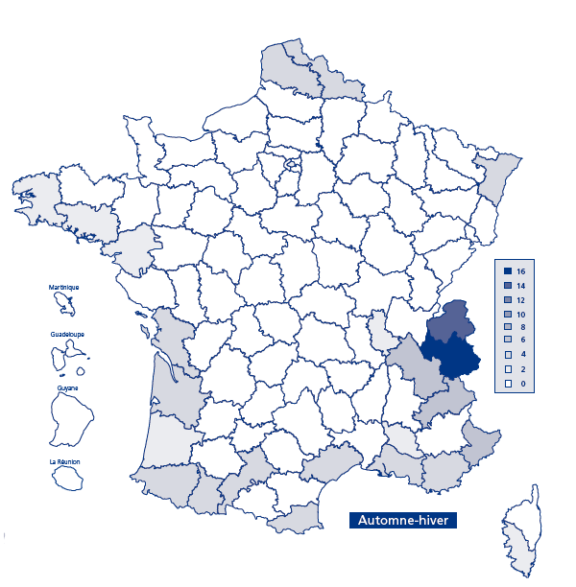
Automne-hiver
Numéro de départemement
1 | AIN | 0.39%
2 | AISNE | 0.37%
3 | ALLIER | 0.19%
4 | ALPES-DE-HAUTE-PROVENCE | 1.00%
5 | HAUTES-ALPES | 2.89%
6 | ALPES-MARITIMES | 3.38%
7 | ARDECHE | 0.47%
8 | ARDENNES | 0.06%
9 | ARIEGE | 0.33%
10 | AUBE | 0.31%
11 | AUDE | 0.89%
12 | AVEYRON | 0.31%
13 | BOUCHES-DU-RHONE | 2.87%
14 | CALVADOS | 0.92%
15 | CANTAL | 0.22%
16 | CHARENTE | 0.34%
17 | CHARENTE-MARITIME | 1.53%
18 | CHER | 0.11%
19 | CORREZE | 0.14%
21 | COTE-d'OR | 0.36%
22 | COTES-d'ARMOR | 0.64%
23 | CREUSE | 0.04%
24 | DORDOGNE | 0.65%
25 | DOUBS | 0.50%
26 | DROME | 0.73%
27 | EURE | 0.28%
28 | EURE-ET-LOIRE | 0.23%
29 | FINISTERE | 1.64%
2A | CORSE-DU-SUD | 1.14%
2B | HAUTE-CORSE | 0.78%
30 | GARD | 0.77%
31 | HAUTE-GARONNE | 1.55%
32 | GERS | 0.37%
33 | GIRONDE | 2.05%
34 | HERAULT | 1.69%
35 | ILLE-ET-VILAINE | 0.98%
36 | INDRE | 0.08%
37 | INDRE-ET-LOIRE | 0.48%
38 | ISERE | 3.18%
39 | JURA | 0.34%
40 | LANDES | 1.81%
41 | LOIR-ET-CHER | 0.34%
42 | LOIRE | 0.37%
43 | HAUTE-LOIRE | 0.18%
44 | LOIRE-ATLANTIQUE | 1.56%
45 | LOIRET | 0.29%
46 | LOT | 0.35%
47 | LOT-ET-GARONNE | 0.74%
48 | LOZERE | 0.16%
49 | MAINE-ET-LOIRE | 0.92%
50 | MANCHE | 0.51%
51 | MARNE | 0.37%
52 | HAUTE-MARNE | 0.09%
53 | MAYENNE | 0.08%
54 | MEURTHE-ET-MOSELLE | 0.29%
55 | MEUSE | 0.05%
56 | MORBIHAN | 0.95%
57 | MOSELLE | 0.39%
58 | NIEVRE | 0.08%
59 | NORD | 1.29%
60 | OISE | 0.56%
61 | ORNE | 0.12%
62 | PAS-DE-CALAIS | 1.27%
63 | PUY-DE-DOME | 0.70%
64 | PYRENEES-ATLANTIQUES | 1.52%
65 | HAUTES-ALPES | 1.65%
66 | PYRENEES-ORIENTALES | 2.19%
67 | BAS-RHIN | 1.28%
68 | HAUT-RHIN | 1.00%
69 | RHONE | 1.18%
70 | HAUTE-SAONE | 0.07%
71 | SAONE ET LOIRE | 0.44%
72 | SARTHE | 0.31%
73 | SAVOIE | 15.21%
74 | HAUTE-SAVOIE | 8.04%
75 | PARIS | 2.31%
76 | SEINE-MARITIME | 0.85%
77 | SEINE-ET-MARNE | 1.00%
78 | YVELINES | 0.71%
79 | DEUX-SEVRES | 0.30%
80 | SOMME | 0.56%
81 | TARN | 0.14%
82 | TARN-ET-GARONNE | 0.48%
83 | VAR | 2.57%
84 | VAUCLUSE | 1.67%
85 | VENDEE | 0.98%
86 | VIENNE | 0.38%
87 | HAUTE-VIENNE | 0.13%
88 | VOSGES | 0.53%
89 | YONNE | 0.19%
90 | TERRITOIRE DE BELFORT | 0.05%
91 | ESSONNE | 0.58%
92 | HAUTS-DE-SEINE | 1.12%
93 | SEINE-SAINT-DENIS | 0.45%
94 | VAL-DE-MARNE | 0.68%
95 | VAL D'OISE | 0.57%
971 | GUADELOUPE | 1.32%
972 | MARTINIQUE | 0.53%
973 | GUYANE | 0.09%
974 | LA REUNION | 0.22%

Lecture : entre le 20 mars 2018 et le 22 septembre 2018, 6 % du volume de travail saisonnier non agricole se situe dans le Var ; entre le 23 septembre 2018 et le 19 mars 2019, la part de la Savoie atteint 15 %.
Champ : contrats saisonniers (y compris contrats vendanges) en cours entre avril 2018 et mars 2019, dans le secteur privé hors particuliers employeurs ; France (hors Mayotte).
Source : DSN, calculs Dares.

Graphique 2
Graphique 2 – Répartition du volume de travail saisonnier non agricole dans les principales filières selon la saison (en %)

 | Total | Printemps-été | Automne-hiver
Restauration | 25% | 28% | 19%
Hébergement | 24% | 25% | 23%
Divertissements - loisirs | 16% | 15% | 20%
Commerce et fabrication | 15% | 15% | 16%

Note : les filières présentées dans l’encadré 2 sont détaillées dans le tableau complémentaire.
Lecture : la filière de la restauration représente 25 % du volume d’emploi saisonnier sur l’année (28 % en printemps-été et 19 % en automne-hiver).
Champ : contrats saisonniers (y compris contrats vendanges) en cours entre avril 2018 et mars 2019, dans le secteur privé hors particuliers employeurs, France (hors Mayotte).
Source : DSN, calculs Dares.

Graphique 3
Graphique 3 – Répartition du volume de travail saisonnier non agricole suivant les grandes filières, par région (en %)

 | Activités liées au tourisme | Commerce et fabrication | Autres activités
CORSE | 76% | 16% | 7%
AUVERGNE-RHONE-ALPES | 76% | 10% | 15%
PROVENCE-ALPES-COTE D'AZUR | 73% | 12% | 15%
OCCITANIE | 64% | 14% | 21%
NORMANDIE | 64% | 22% | 14%
CENTRE-VAL DE LOIRE | 63% | 13% | 24%
NOUVELLE-AQUITAINE | 62% | 18% | 20%
BOURGOGNE-FRANCHE-COMTE | 61% | 18% | 21%
GRAND-EST | 59% | 18% | 23%
BRETAGNE | 59% | 23% | 18%
PAYS DE LA LOIRE | 53% | 24% | 23%
ILE-DE-FRANCE | 53% | 15% | 33%
HAUTS-DE-FRANCE | 50% | 23% | 27%

Note : les filières présentées dans l’encadré 2 sont détaillées dans le tableau complémentaire.
Lecture : en Auvergne-Rhône-Alpes, les activités liées au tourisme (restauration, hébergement et divertissement) représentent 76 % du volume de travail saisonnier.
Champ : contrats saisonniers (y compris contrats vendanges) en cours entre avril 2018 et mars 2019, dans le secteur privé hors particuliers employeurs ; France (hors Mayotte).
Source : DSN, calculs Dares.

 | 1 | 1

Graphique 4
Graphique 4 – Caractéristiques des saisonniers dans la filière agricole (en %)

 | Saisonniers | Non saisonniers en CDI | Non saisonniers en contrat à durée limitée (CDD ou intérim)
Cadres | 0.06% | 9.10% | 0.95%
Professions intermédiaires | 0.38% | 11.58% | 3.85%
Employés | 1.59% | 9.50% | 7.76%
Ouvriers qualifiés | 4.43% | 16.05% | 16.22%
Ouvriers non qualifiés | 90.16% | 48.98% | 65.57%
15-24 ans | 30.18% | 24.05% | 44.06%
25-49 ans | 45.64% | 63.41% | 40.99%
50 ans ou plus | 23.39% | 12.27% | 14.72%
Hommes | 61.97% | 70.72% | 69.08%
Femmes | 38.03% | 29.28% | 30.92%

Lecture : 90 % des saisonniers de la filière agricole sont des ouvriers non qualifiés, 30 % ont entre 15 et 24 ans, et 62 % sont des hommes.
Champ : contrats saisonniers (y compris contrats vendanges) en cours entre avril 2018 et mars 2019, dans le secteur privé hors particuliers employeurs ; France (hors Mayotte). Un salarié exerçant une activité saisonnière et une autre non saisonnière durant la période est comptabilisé dans les deux catégories.
Source : DSN, calculs Dares.

Graphique 5
Graphique 5 – Caractéristiques des saisonniers dans les filières non agricoles (en %)

 | Saisonniers | Non saisonniers en CDI | Non saisonniers en contrat à durée limitée (CDD ou intérim)
Cadres | 0.88% | 18.08% | 6.03%
Professions intermédiaires | 9.83% | 19.51% | 13.10%
Employés | 53.36% | 31.03% | 35.79%
Ouvriers qualifiés | 11.20% | 19.68% | 18.43%
Ouvriers non qualifiés | 13.62% | 6.35% | 20.55%
15-24 ans | 44.00% | 21.32% | 39.06%
25-49 ans | 43.38% | 68.93% | 46.85%
50 ans ou plus | 12.50% | 9.69% | 13.86%
Hommes | 49.10% | 55.10% | 53.94%
Femmes | 50.90% | 44.90% | 46.06%

Lecture : 53 % des saisonniers non agricoles sont des employés, 44 % ont entre 15 et 24 ans, et 49 % sont des hommes.
Champ : contrats saisonniers (y compris contrats vendanges) en cours entre avril 2018 et mars 2019, dans le secteur privé hors particuliers employeurs ; France (hors Mayotte). Un salarié exerçant une activité saisonnière et une autre non saisonnière durant la période est comptabilisé dans les deux catégories.
Source : DSN, calculs Dares.

Graphique 6
Graphique 6 – Durées passées sous contrats saisonniers et non saisonniers pour les personnes ayant eu au moins une activité saisonnière

Temps total | Durée sous contrats saisonniers, en jours | Durée sous contrats non saisonniers, en jours
Saisonnier uniquement (45 %) | 110 | 0
Moins de 2 mois (20 %) | 89 | 24
2 à 4 mois (10 %) | 84 | 90
Plus de 4 mois (25 %) | 70 | 291
Ensemble | 93 | 87

Note : la durée correspond à l’ensemble des jours, y compris non ouvrables, les quotités travaillées ne sont pas prises en compte.
Lecture : 45 % des saisonniers n’ont pas d’autre activité salariée durant l’année. Ils sont alors sous contrat 110 jours par an.
Champ : contrats saisonniers (y compris contrats vendanges) en cours entre avril 2018 et mars 2019, dans le secteur privé hors particuliers employeurs ; France (hors Mayotte).
Source : DSN, calculs Dares.

Carte A
Carte A – Répartition du volume de travail saisonnier dans les vendanges par département (en %)

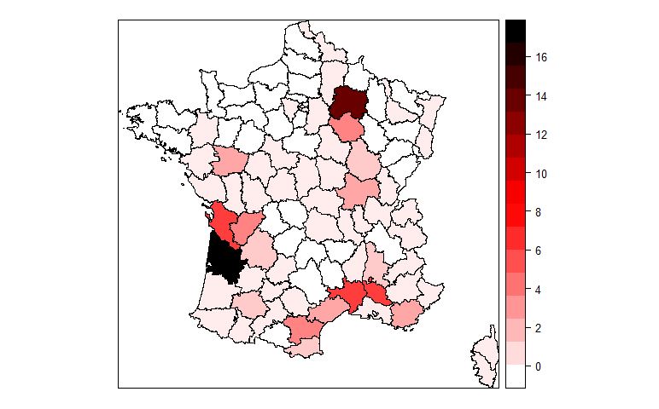
Numéro de départemement
1 | 0.10%
2 | 0.93%
3 | 0.03%
4 | 0.13%
5 | 0.03%
6 | 0.04%
7 | 0.74%
8 | 0.00%
10 | 4.47%
11 | 4.46%
12 | 0.02%
13 | 0.96%
14 | 0.02%
15 | 0.00%
16 | 4.71%
17 | 6.75%
18 | 0.66%
19 | 0.02%
20 | 0.01%
21 | 1.34%
22 | 0.00%
24 | 1.27%
25 | 0.00%
26 | 1.62%
27 | 0.01%
28 | 0.00%
29 | 0.00%
2A | 0.24%
2B | 1.09%
30 | 7.05%
31 | 0.13%
32 | 1.79%
33 | 16.70%
34 | 3.36%
35 | 0.02%
36 | 0.06%
37 | 0.73%
38 | 0.02%
39 | 0.33%
40 | 0.08%
41 | 0.37%
42 | 0.47%
43 | 0.00%
44 | 1.12%
45 | 0.01%
46 | 0.48%
47 | 0.50%
48 | 0.00%
49 | 2.62%
50 | 0.00%
51 | 14.04%
52 | 0.02%
53 | 0.00%
54 | 0.04%
55 | 0.01%
56 | 0.00%
57 | 0.00%
58 | 0.09%
59 | 0.05%
60 | 0.00%
61 | 0.00%
62 | 0.01%
63 | 0.12%
64 | 0.19%
65 | 0.17%
66 | 2.18%
67 | 0.42%
68 | 0.39%
69 | 0.45%
70 | 0.00%
71 | 3.35%
72 | 0.02%
73 | 0.27%
74 | 0.08%
75 | 0.14%
76 | 0.01%
77 | 0.07%
78 | 0.04%
79 | 0.03%
80 | 0.01%
81 | 0.89%
82 | 0.37%
83 | 3.56%
84 | 7.03%
85 | 0.12%
86 | 0.02%
87 | 0.00%
89 | 0.15%
90 | 0.01%
91 | 0.01%
92 | 0.03%
93 | 0.02%
94 | 0.04%
95 | 0.01%
971 | 0.01%
974 | 0.01%

Lecture : la Gironde concentre 17 % du volume de travail saisonnier mobilisé pour les vendanges.
Champ : contrats saisonniers dans les secteurs liés à la vigne (encadré 2) et contrats vendanges, en cours entre avril 2018 et mars 2019, dans le secteur privé hors particuliers employeurs, France (hors Mayotte).
Source : DSN, calculs Dares.

